Лист1
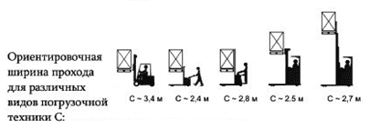
ОПРОСНЫЙ ЛИСТ
для проектирования |  | стеллажей для длинномерных грузов (консольные)

1 | Площадь склада, кв.м

2 | Высота стеллажей общая Н1, мм

3 | Размеры груза, ВхДхГ, мм

4 | Вес груза, кг

5 | Нагрузка на консоль, кг

6 | Длина консоли, А, мм

7 | Количество консолей по высоте ( без основания ), шт

8 | Расстояние между консолями по высоте, Н2, мм

9 | Шаг стоек (расстояние между стойками), мм

10 | Общая длина нитки(ок) стеллажа, мм

11 | Тип стеллажа (односторонний, двухсторонний)

12 | Материал пола (армированный бетон, наливные полы, асфальт, брусчатка на песчаной подушке, другое)

13 | Состояние пола (ровный, не ровный)

14 | Ширина рабочего коридора для погрузочной техники, С

